プロジェクト概要
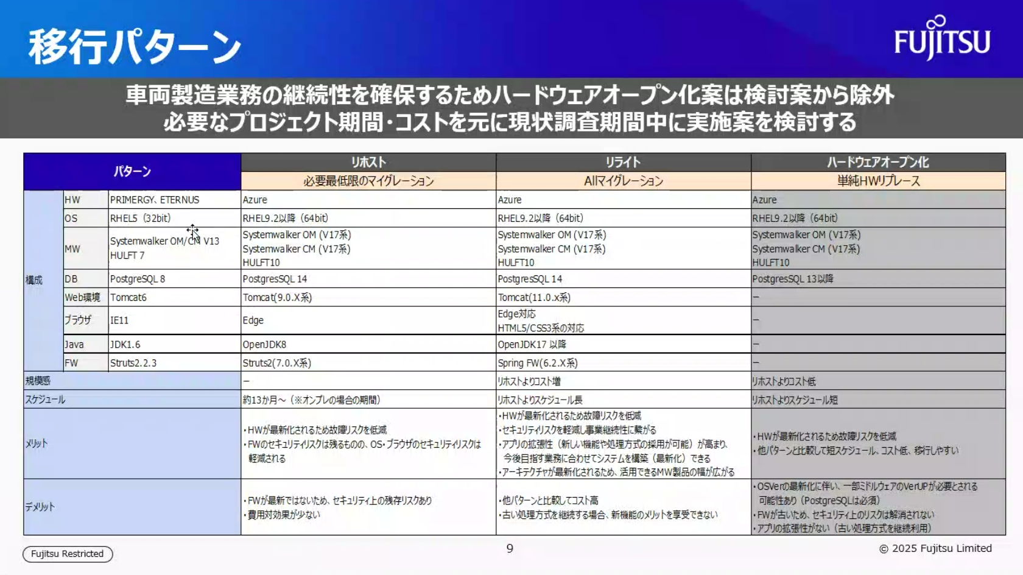

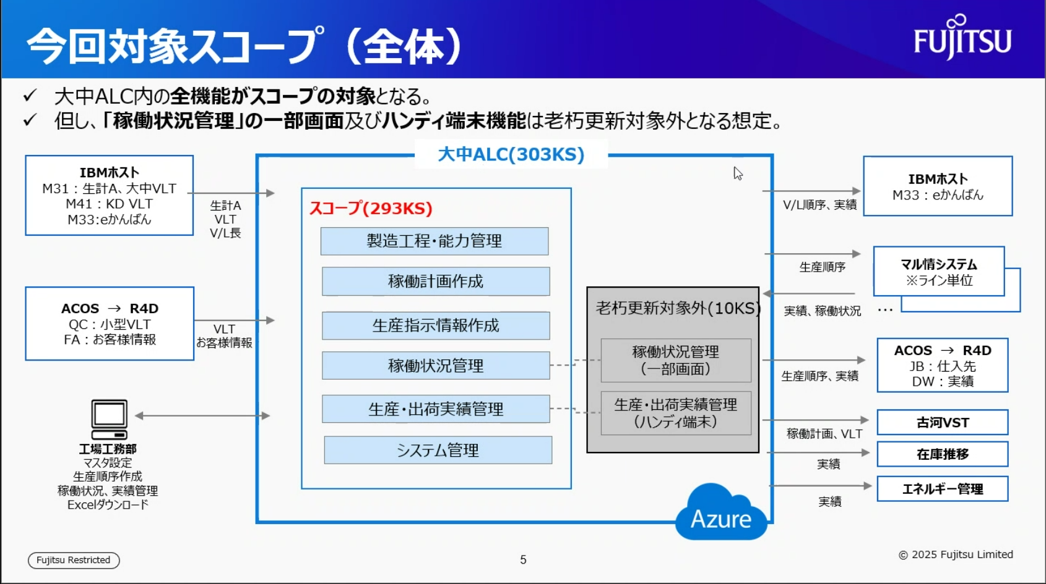

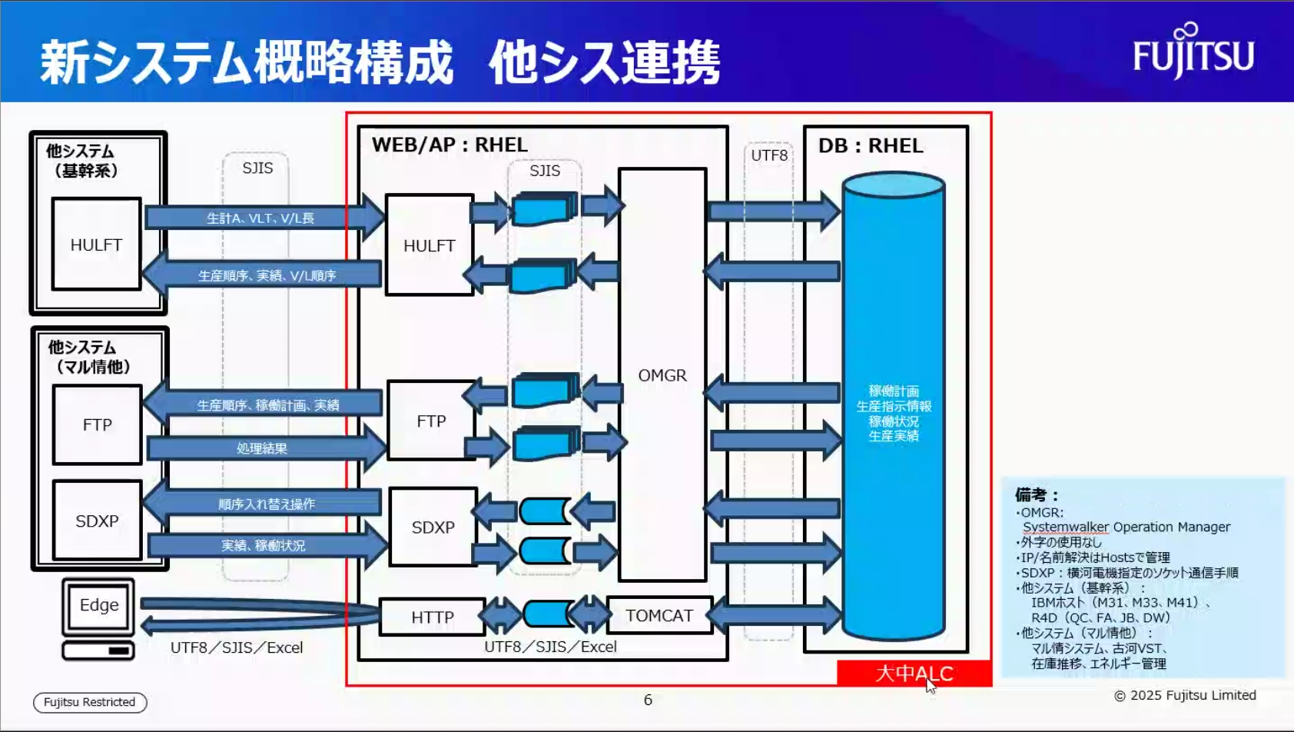

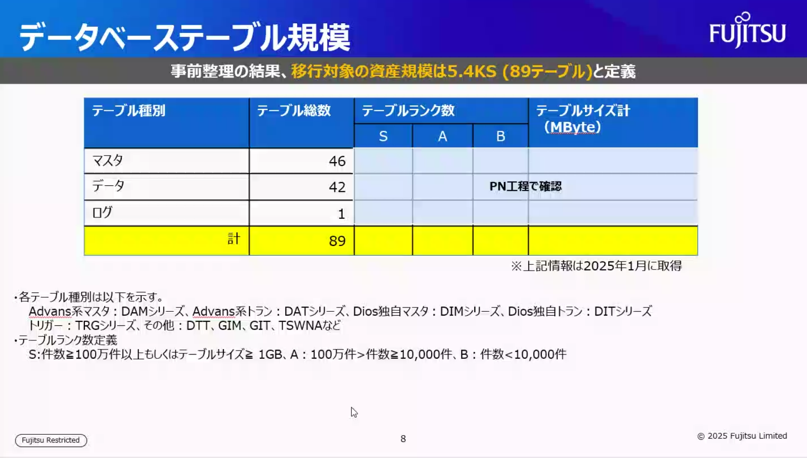

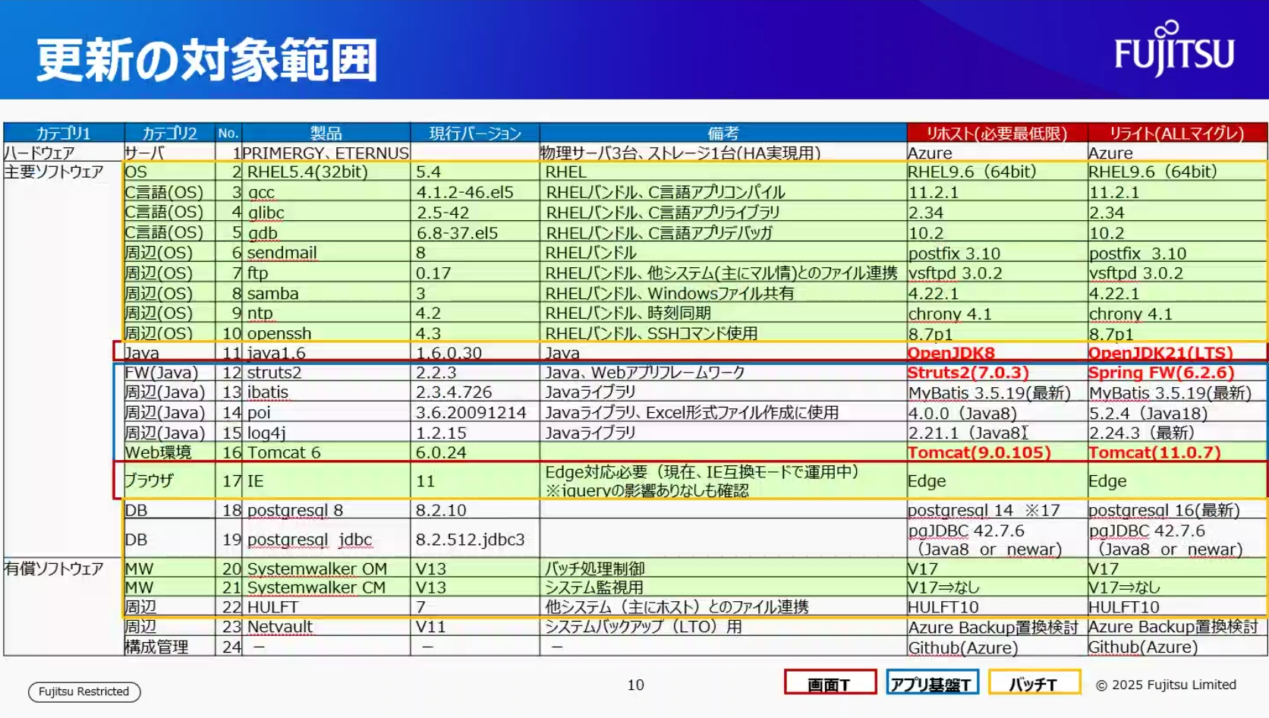

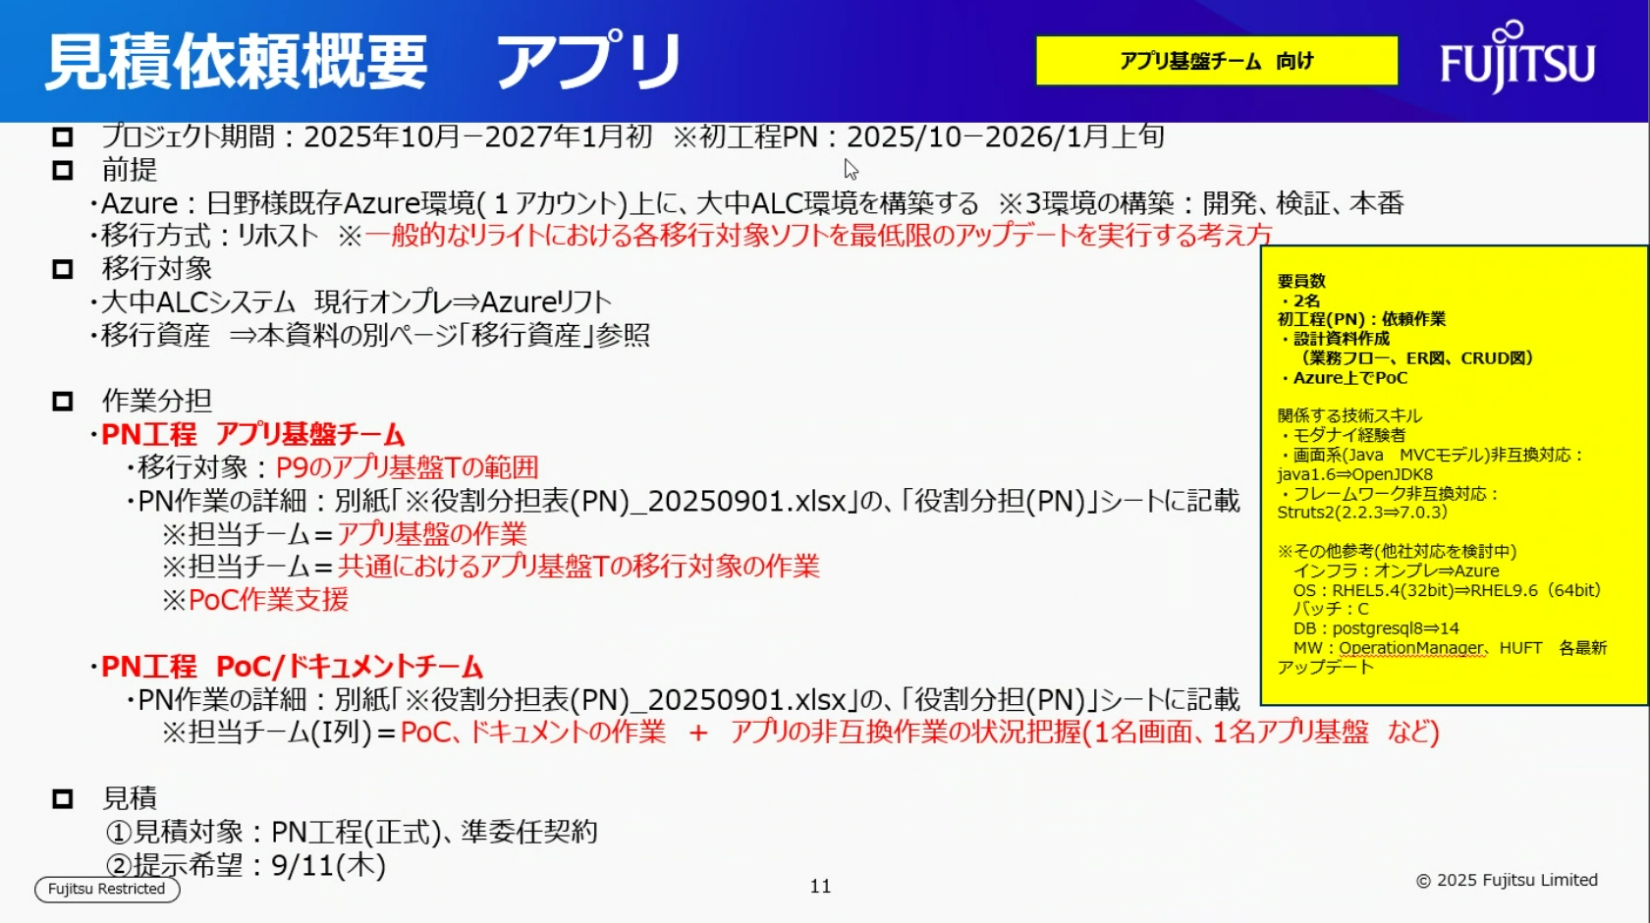

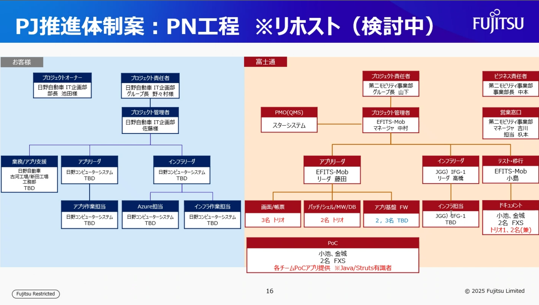

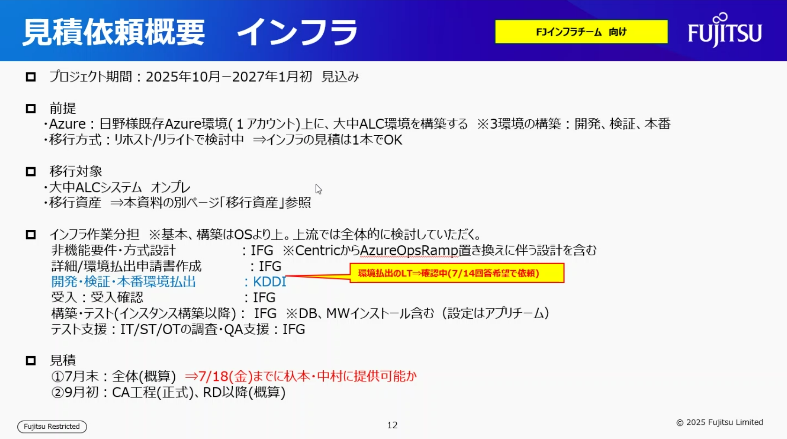

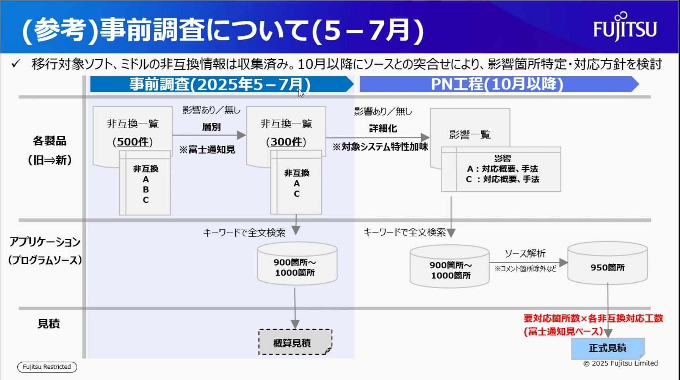

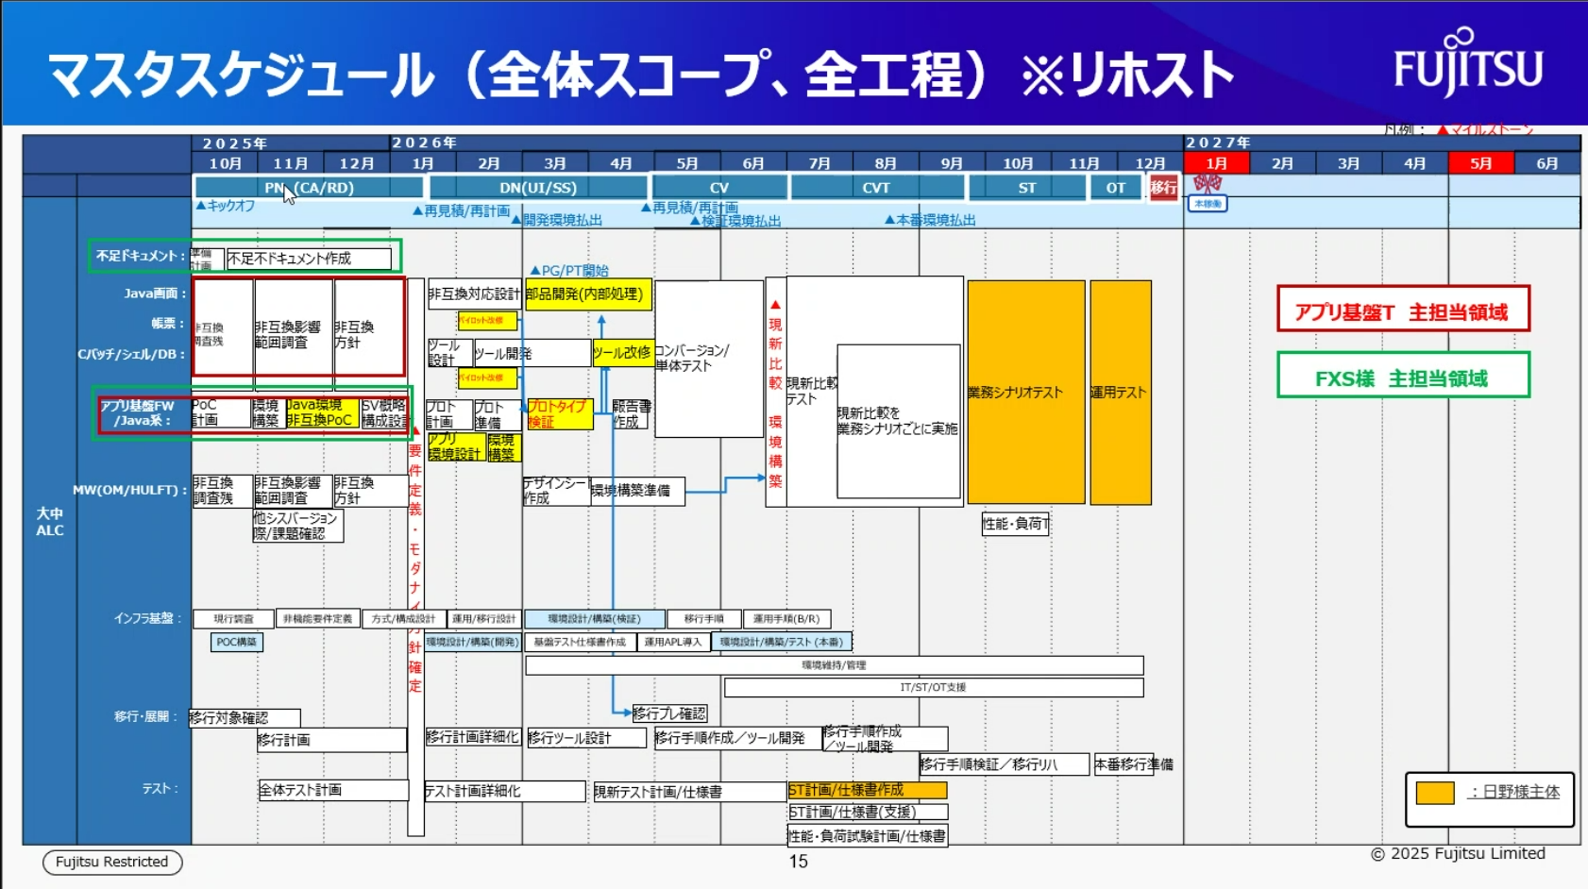

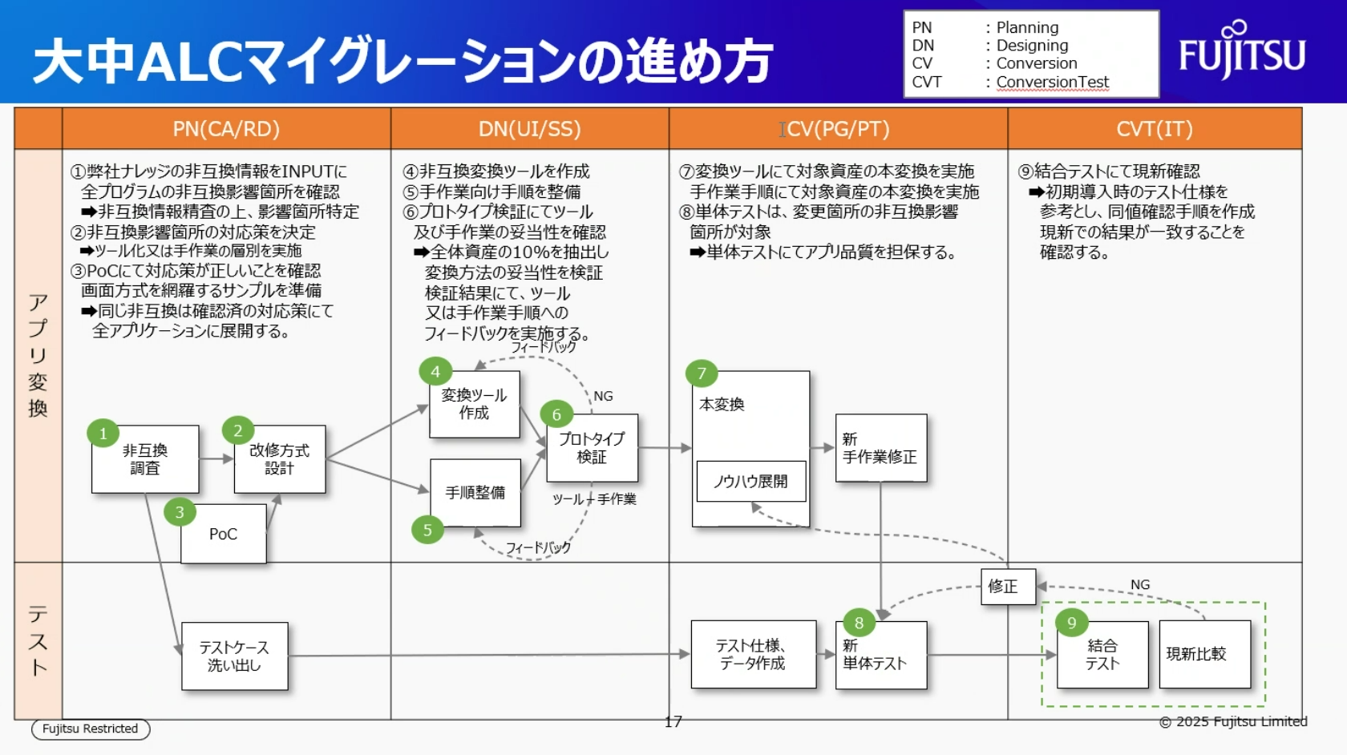

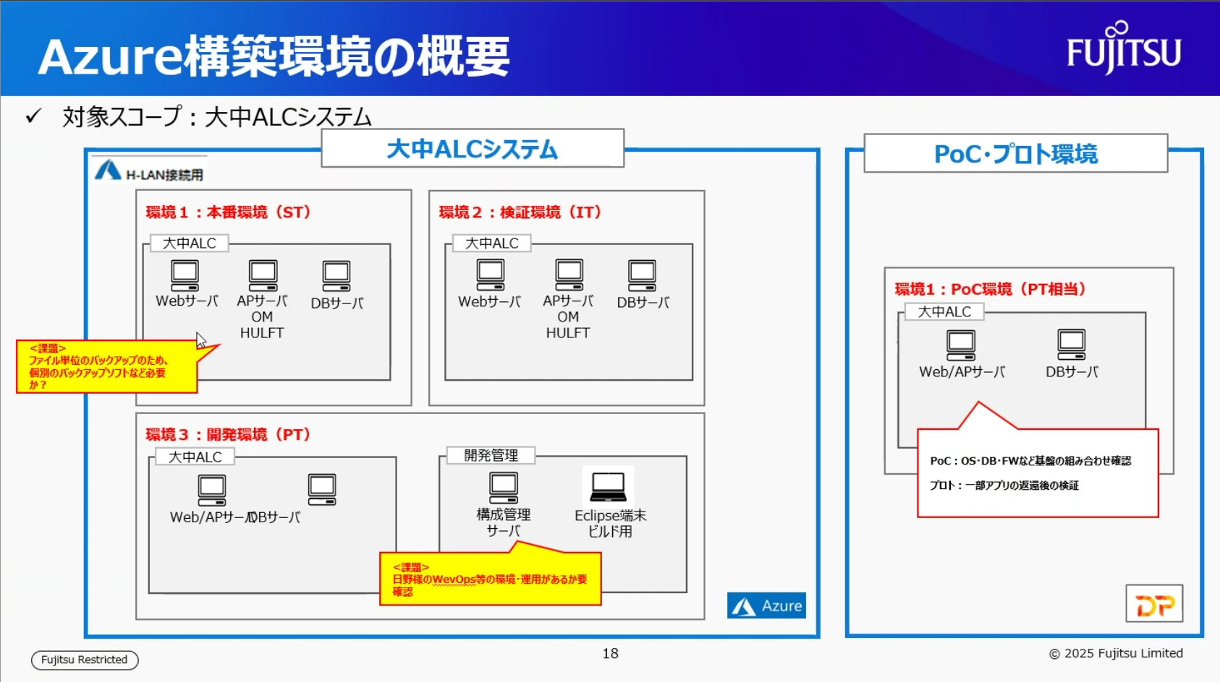

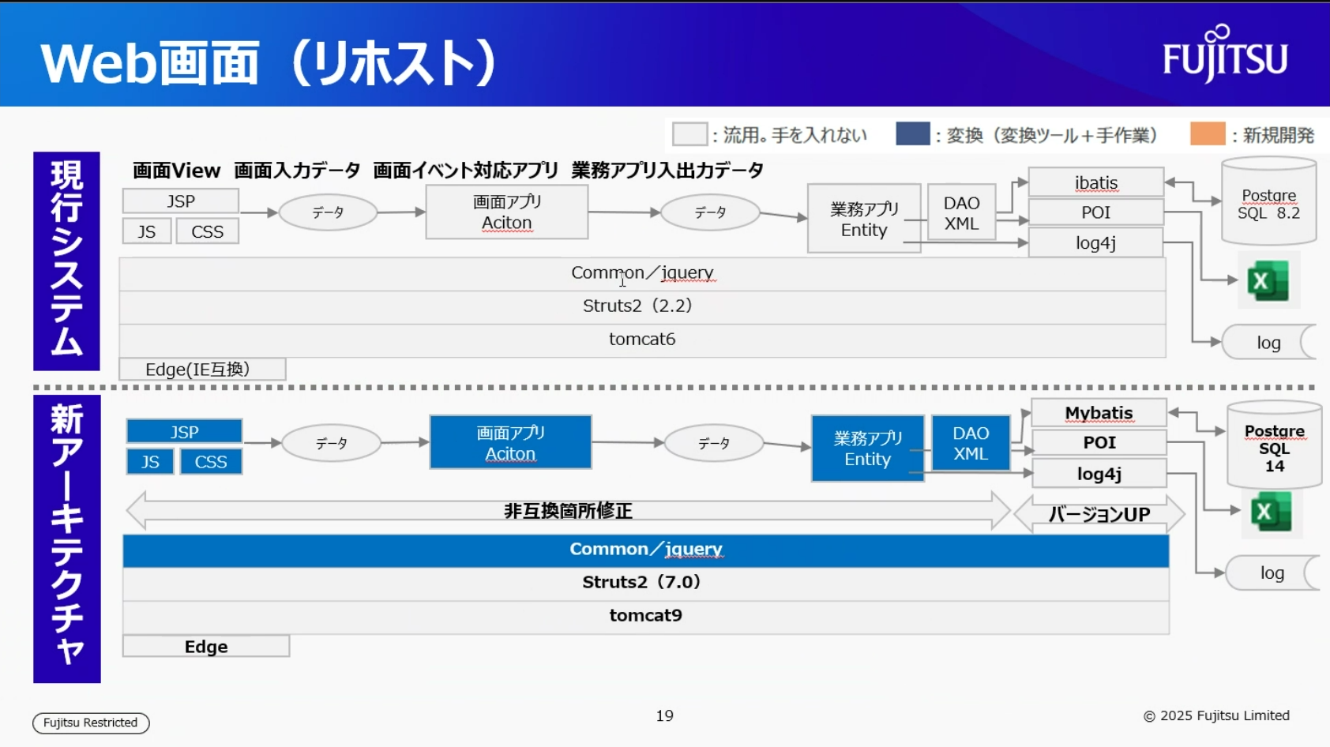

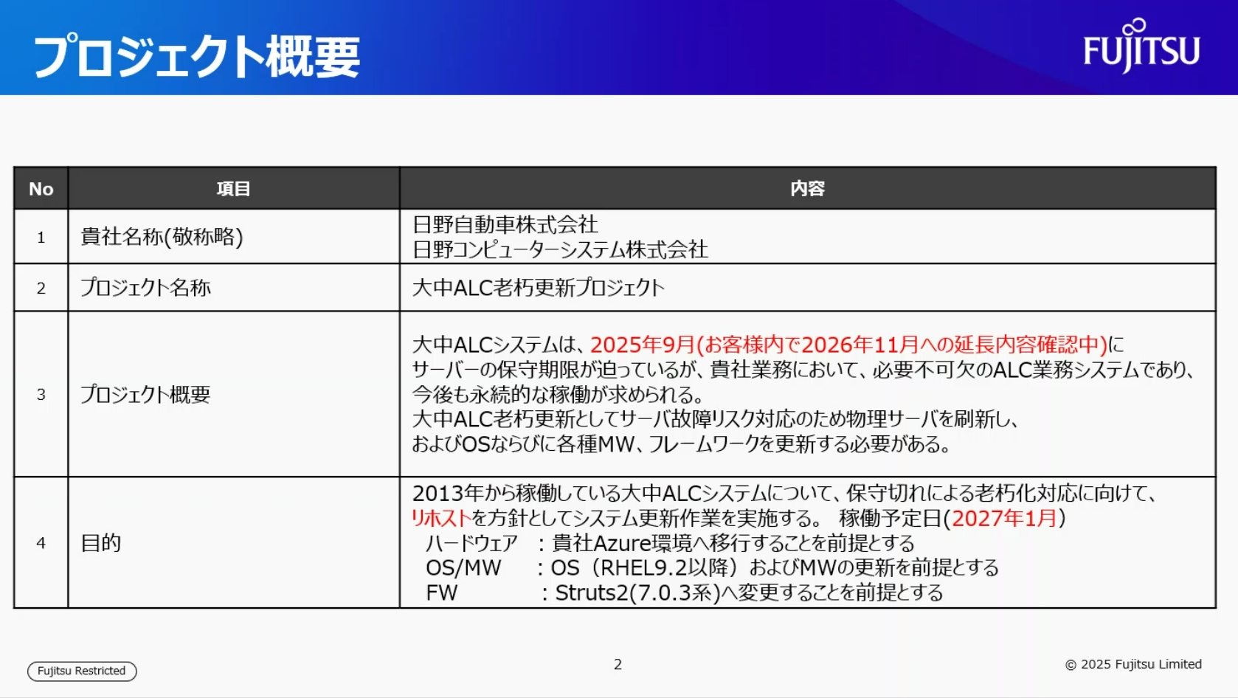

作業内容
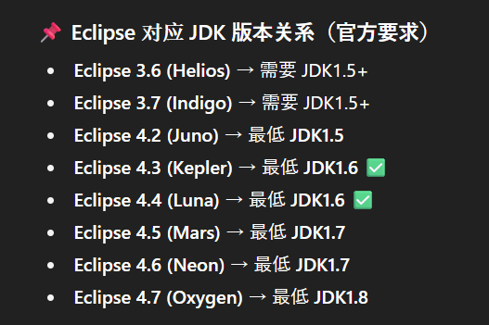
①Java | 1.6.0.3 → OPEN JDK8
②Struts2 | 2.2.3→7.0.3
③ibatis | 2.3.4.726→MyBatis 3.5.19
④poi | 3.6.20091214→4.0(Java8)
⑤log4j | 1.2.15→2.21.1(java8)
⑥Tomcat | 6.0.24→9.0.105

struts2.2.3_struts7.0
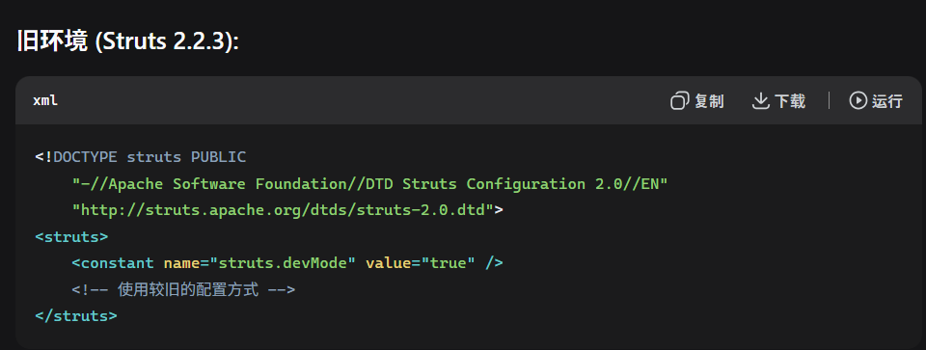
1. Struts2 配置差异


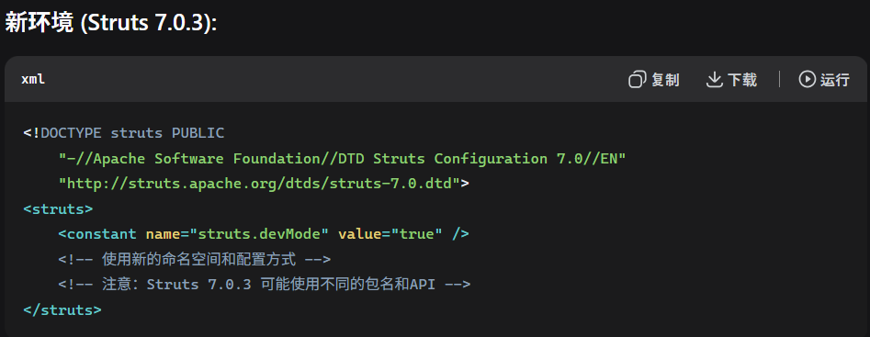

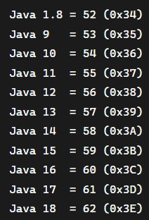

 | https://cwiki.apache.org/confluence/display/WW/Version+Notes+7.0.0

log4j1.x_log4j2.x
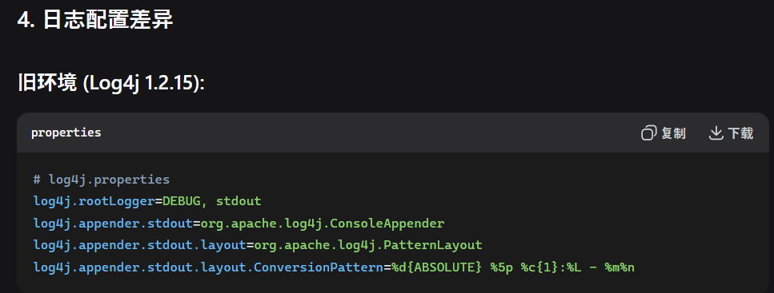

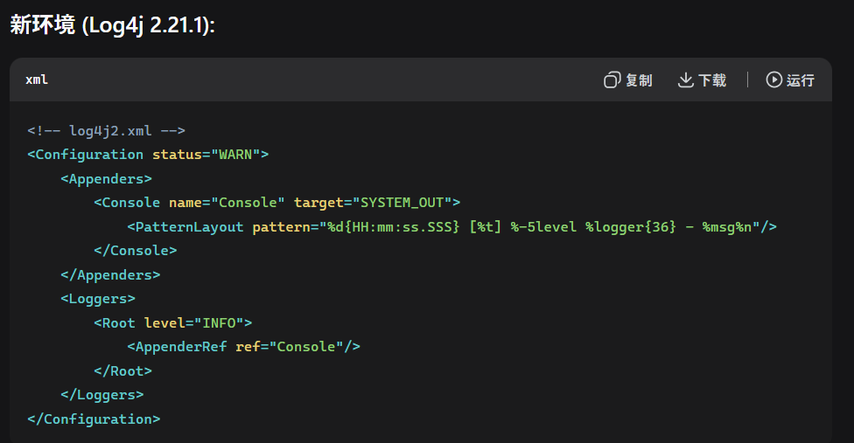

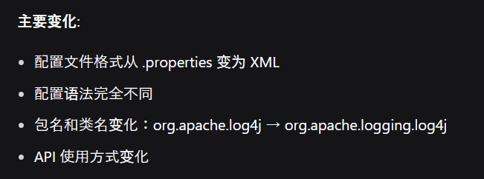

ibatis_mybatis
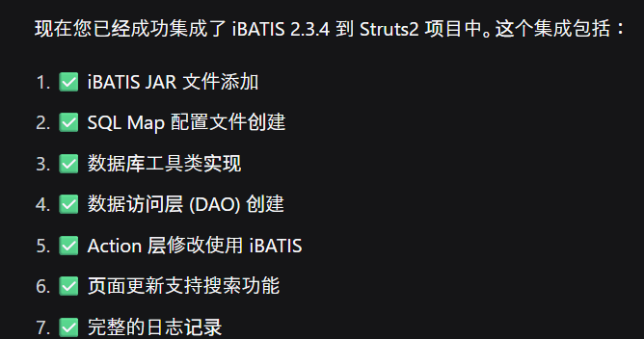
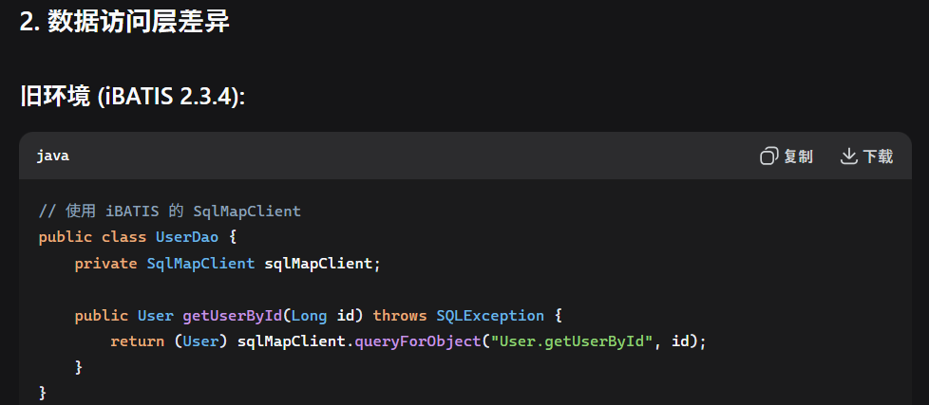

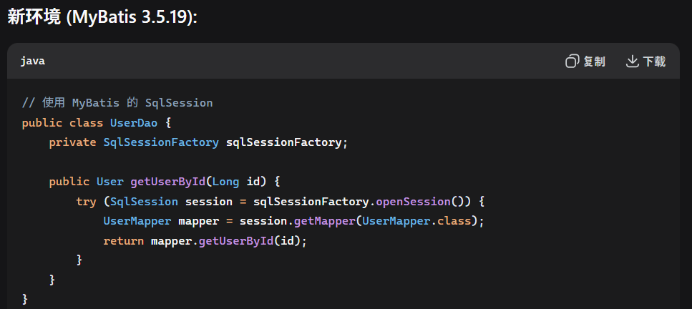

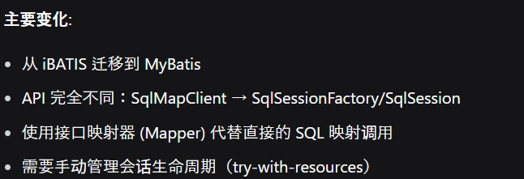

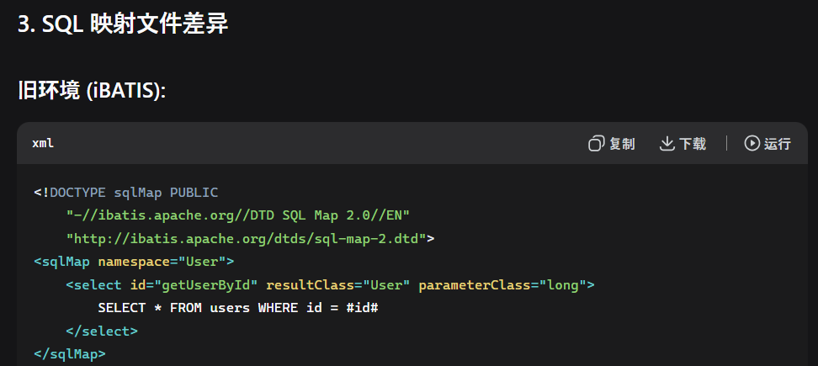

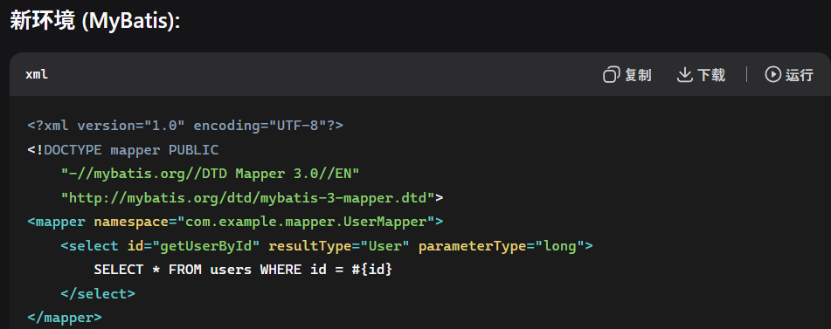

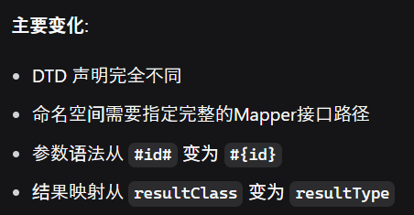

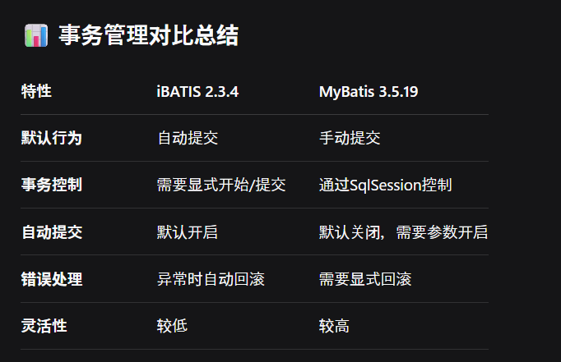

tomcat6.0_tomcat9.0
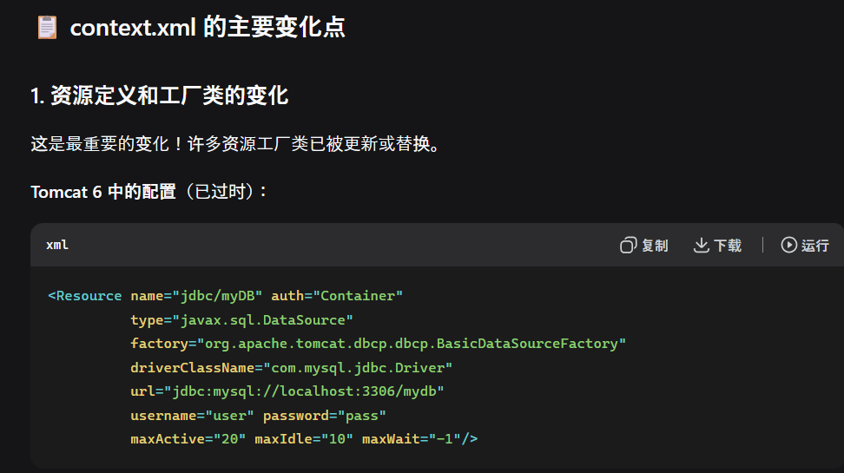
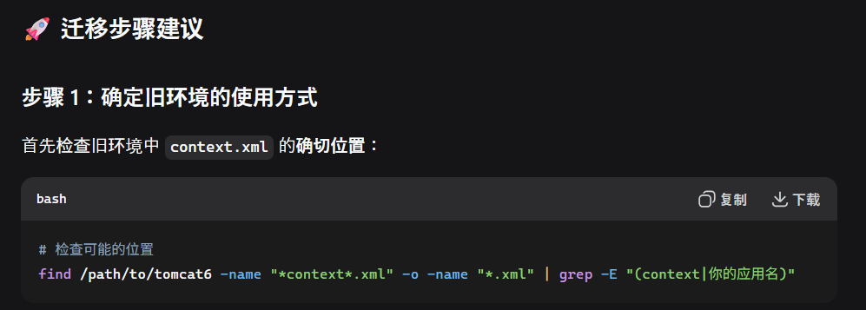
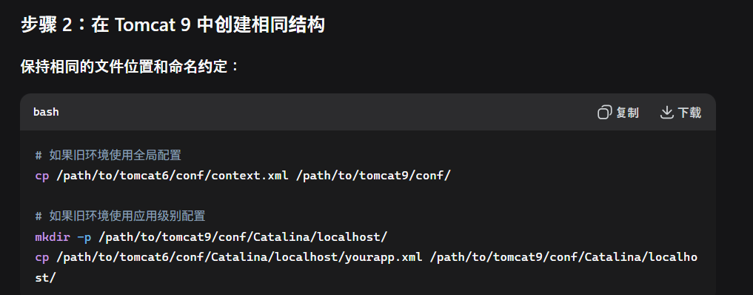
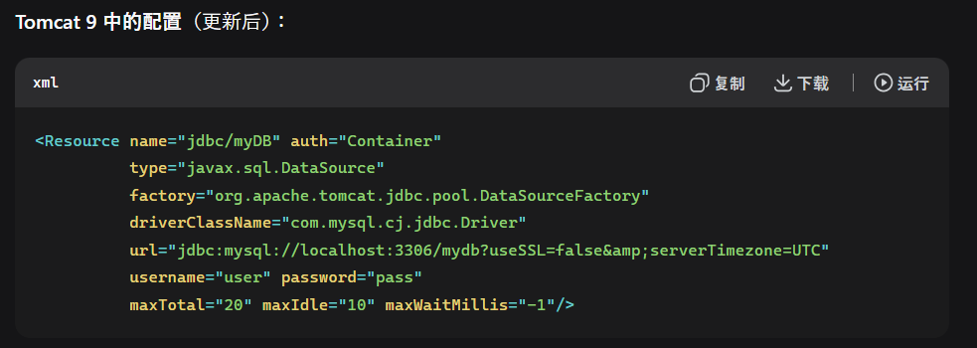
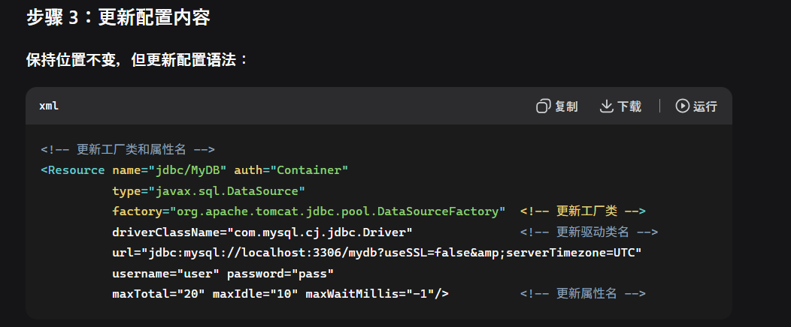
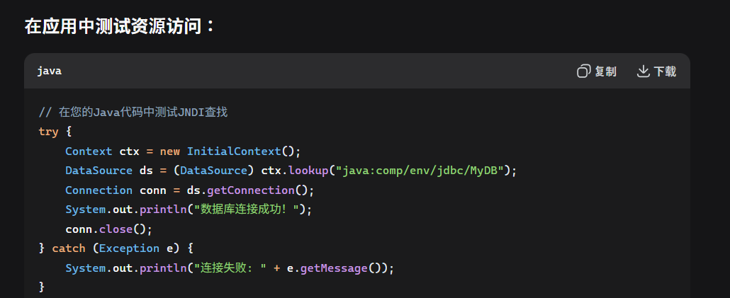
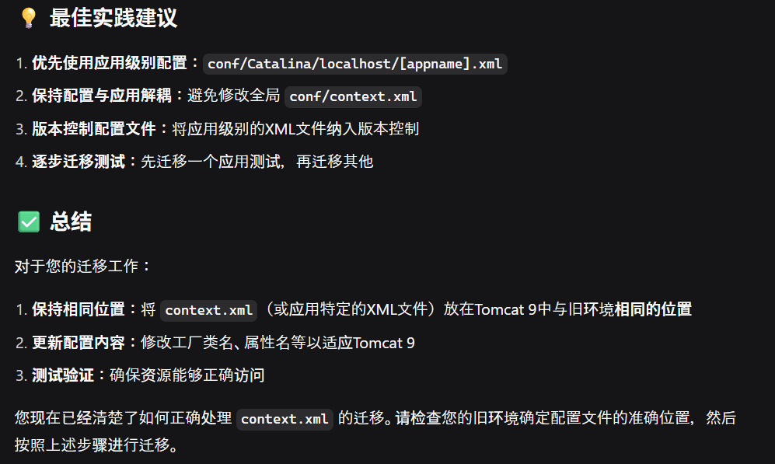
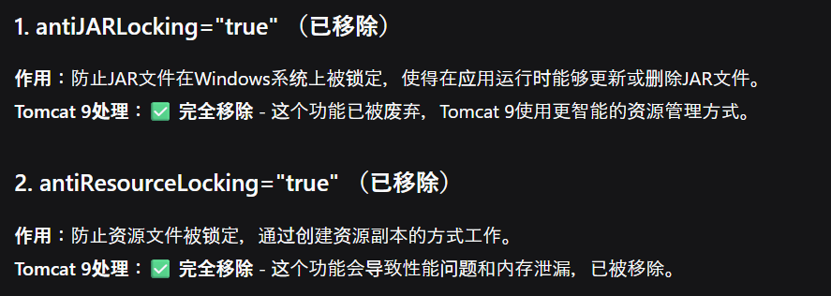
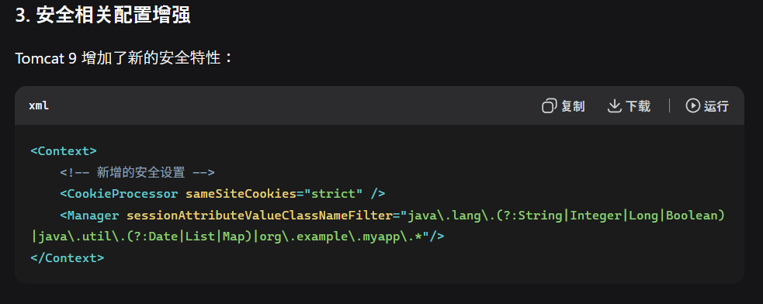
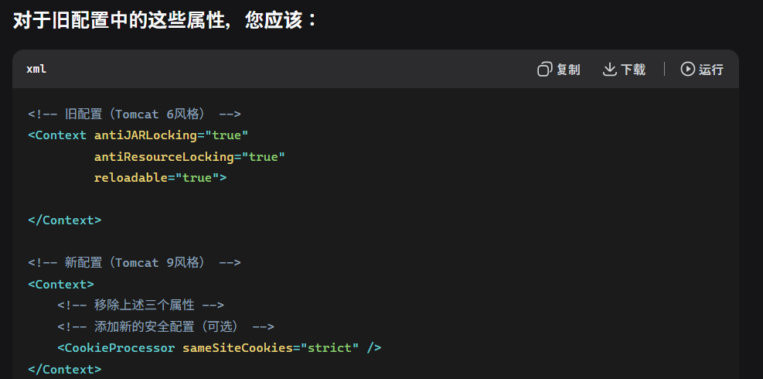
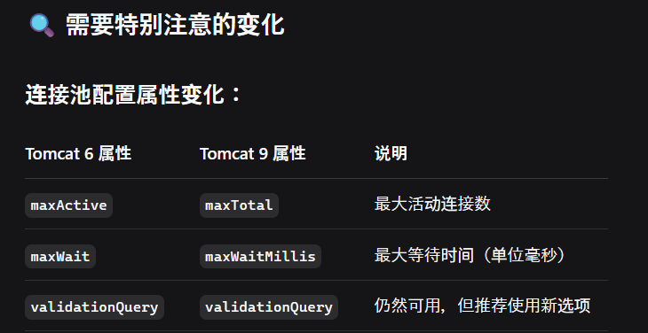
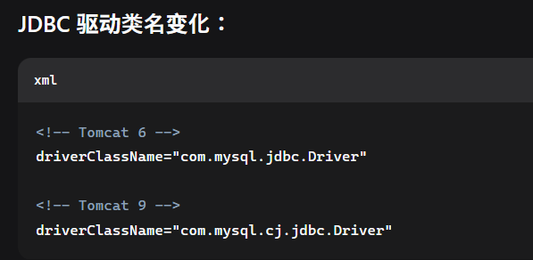
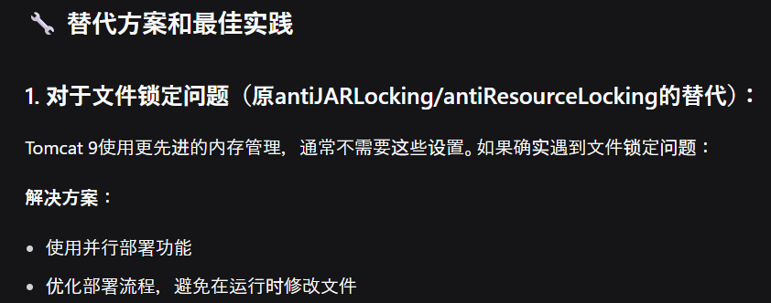
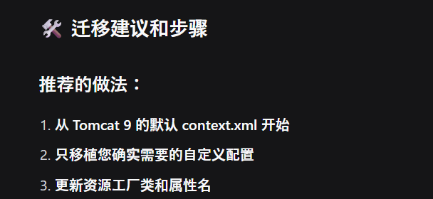
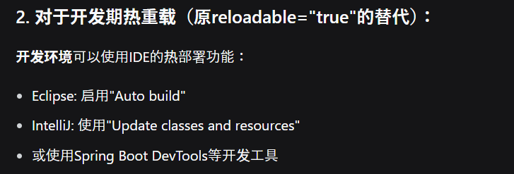
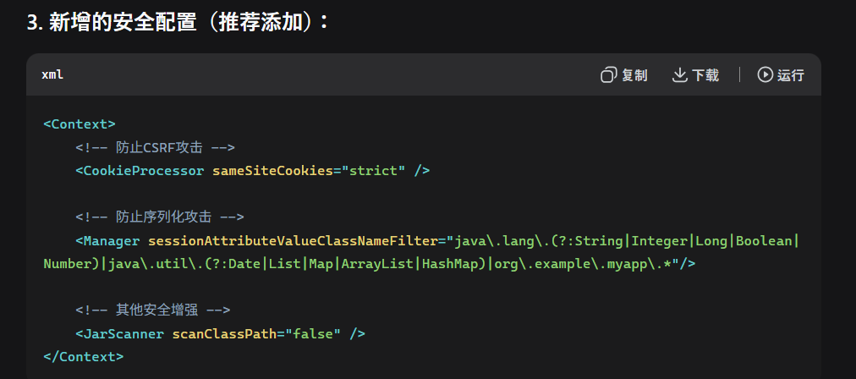
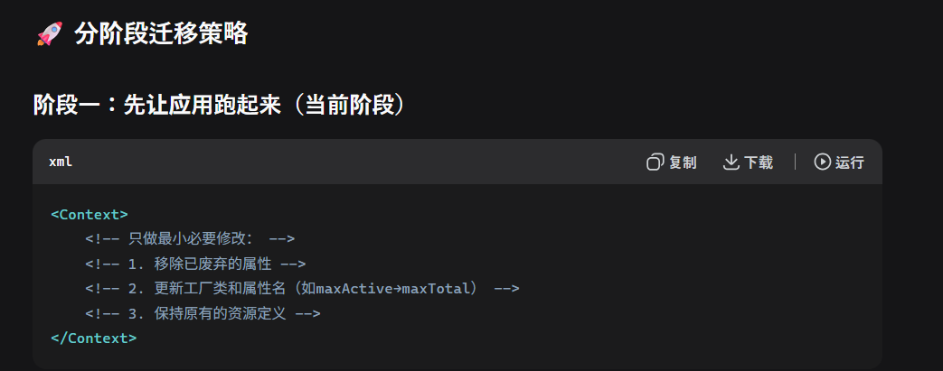
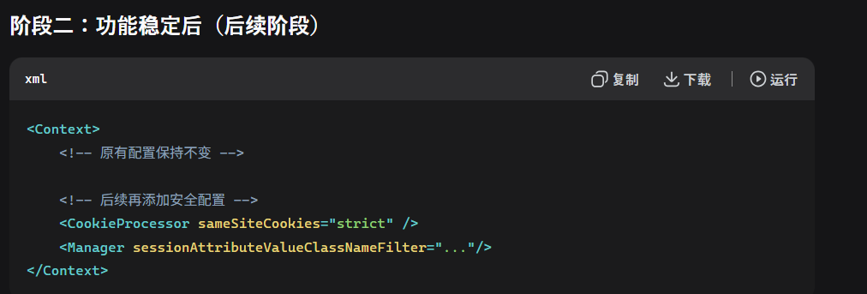
tomcat6.0
 | ①localhost:8080画面でmanager開けない問題
 |  | \Tomcat 6.0\webapps\manager\WEB-INF\web.xml
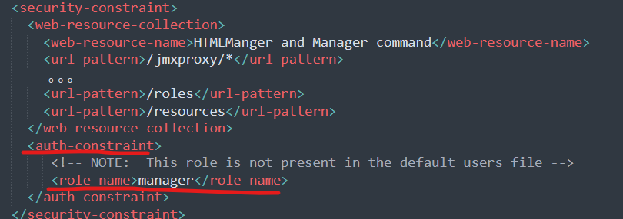

 |  | \Tomcat 6.0\conftomcat-users.xml

Tomcat 6.0 到 9.0 升级变更指南

■確認リスト
 | No | 確認リスト | 修正方針
 | 1 | conf/server.xml - 主要服务器配置 | Tomcat 9 のデフォルト配置をベースにして、カスタマイズ修正を追加
 | 2 | conf/web.xml - 全局web应用配置 | Tomcat 9 のデフォルト配置利用
 | 3 | conf/context.xml - 上下文配置 | 現行環境は使うか確認。 Tomcat 9 のデフォルト配置利用、dbリソースファクトリークラスなど変更
 | 4 | 应用自己的WEB-INF/web.xml - 应用特定配置 | Tomcat 9 のデフォルト配置利用,servlet4.0 schema声明修正
 | 5 | conf/catalina.properties - 类加载和安全配置

1. server.xml 连接器配置
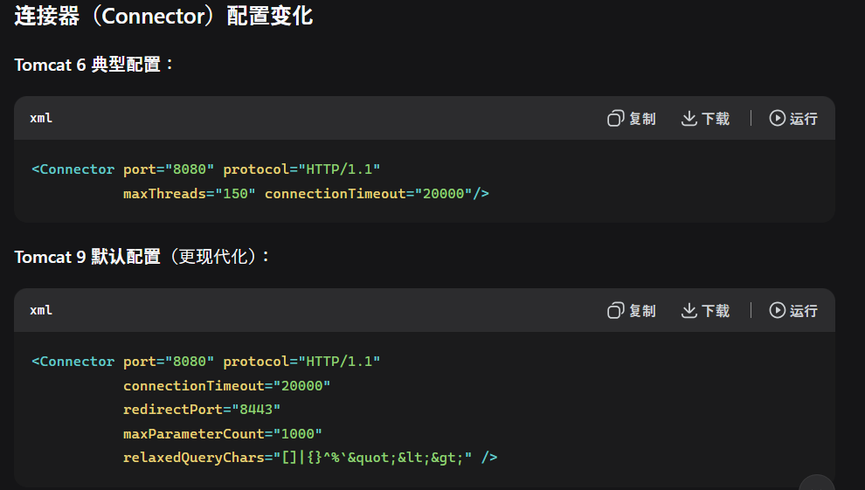

デフォルト配置

デフォルト配置

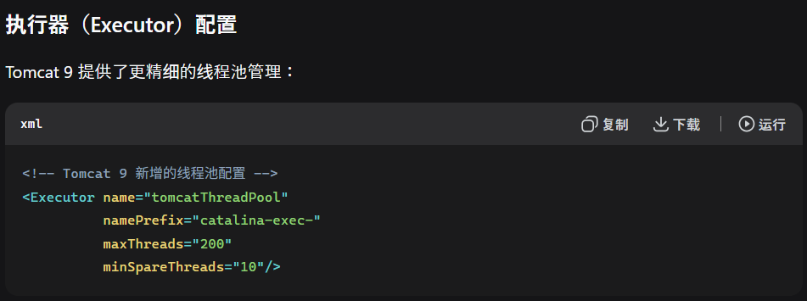











2. conf/web.xml 版本升级
4. 应用自己的WEB-INF/web.xml 版本升级




3. conf/context.xml 连接器配置

web.xml















tomcat配置ファイル関連








Tomcat 6.0 的核心是一个分层、嵌套的组件架构，由一系列可配置的组件构成，这些组件都在 conf/server.xml 文件中进行定义和管理。其核心设计遵循了“容器（Container）”的概念。
 | Tomcat 6.0 的架构可以看作一个自上而下的父子关系模型，就像一个公司的组织结构：
 | Server -> Service -> Connector & Engine -> Host -> Context -> Wrapper (Servlet)
 | 为了更直观地理解这个层次结构，我为你绘制了以下示意图：







 | %CATALINA_HOME%
 | ├── bin/ # 二进制脚本文件
 | │ ├── startup.bat # Windows启动脚本
 | │ ├── shutdown.bat # Windows关闭脚本
 | │ ├── startup.sh # Linux/Unix启动脚本
 | │ └── shutdown.sh # Linux/Unix关闭脚本
 | ├── conf/ # 配置文件目录（核心！）
 | │ ├── server.xml # 主配置文件，定义Server, Service, Connector, Engine, Host等
 | │ ├── web.xml # 默认应用于所有Web应用的部署描述符
 | │ ├── context.xml # 默认应用于所有Web应用的Context配置
 | │ └── tomcat-users.xml # 定义用户、角色、密码（用于管理后台认证）
 | ├── lib/ # 所有Web应用可用的共享库（JAR文件）
 | │ # 包含Servlet API (servlet-api.jar) 等
 | ├── logs/ # 日志文件目录（catalina.out, localhost.[date].log等）
 | ├── webapps/ # Web应用部署目录（Host的appBase默认指向这里）
 | │ ├── ROOT/ # 对应URL路径 "/" 的应用
 | │ ├── manager/ # 管理应用（用于部署/卸载其他应用）
 | │ └── your-app.war # 部署一个WAR包，会自动解压成your-app目录
 | ├── work/ # Tomcat的工作目录
 | │ # 存放JSP编译后生成的Servlet源文件和.class文件
 | └── temp/ # 临时文件目录

8080と8443








リバースプロキシ

tomcat_ルーター関連






